Прайс
Москва: тел.: +7(495) 505-54-49, тел.: +7(915) 318-72-25 (Кристина) тел.: +7(961) 206-14-57 Skype: karavanmoscow Оптовый склад г. Москва: ул. Дмитровское шоссе 157 БЦ "Гефест" стр. 5 Сочи: тел.: +7(918) 600 93 98 (Основной склад) тел.: +7(918) 400 81 03 (Карина) Skype: karavanmarket Основной оптовый склад: г. Адлер, ул. Просвещения 118 б, рядом с Ж/Д Вокзалом Оптовый магазин: г.Сочи, Краснодарское кольцо, рынок Авангард Розничный магазин: г. Адлер, ул. Ленина 10, ТК "Славутич" Геленджик: тел.: +7(918) 353 21 20 Оптовый склад г. Геленджик, ул.Тельмана, 146 (территория "Стройторг") По всем вопросам обращаться на электронный адрес karavanmarket@mail.ru |  |  | ПРАЙС-ЛИСТ на 04.05.2018 |  |  | Для того чтобы сделать заказ: Необходимо в поле "Количество к заказу" на против нужного товара, ввести необходимое количество товара. Сумма заказа рассчитывается автоматически, и выводится в поле "Сумма заказа" на желтом фоне. Затем отправить файл на адрес karavanmarket@mail.ru

 |  |  |  |  | Сумма заказа: | 0

Фото | Артикул | Наименование товаров | Страна | Цена | Количество к заказу
 |  | Скульптуры
 |  | Будда
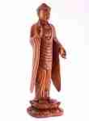 | 2HAI06 | 2HAI06 Будда стоит 60см (суар) Описание: | f6b30588-8089-11e0-9e89-6cf049cdcbca | 5600 | 0
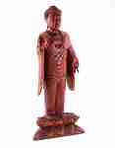 | 2HAI07-1 | 2HAI07-1 Будда стоит 80см (суар) Описание: | f6b30588-8089-11e0-9e89-6cf049cdcbca | 8700 | 0
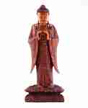 | 2HAI07-2 | 2HAI07-2 Будда стоит 80см (суар) Описание: | f6b30588-8089-11e0-9e89-6cf049cdcbca | 8700 | 0
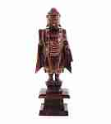 | LEO12 | LEO12 Статуя Будды 50см. Описание: | f6b30588-8089-11e0-9e89-6cf049cdcbca | 1650 | 0
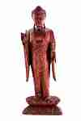 | 2HAI08 | 2HAI08 Будда стоит 100см (суар) Описание: | f6b30588-8089-11e0-9e89-6cf049cdcbca | 10900 | 0
 | PAS1 | PAS1 Скульптура Будда 50см (суар) Описание: | f6b30588-8089-11e0-9e89-6cf049cdcbca | 11300 | 0
 | PAS2 | PAS2 Скульптура Будда 40см (суар) Описание: | f6b30588-8089-11e0-9e89-6cf049cdcbca | 6700 | 0
 | PAS3 | PAS3 Скульптура Будда 30см (суар) Описание: | f6b30588-8089-11e0-9e89-6cf049cdcbca | 4200 | 0
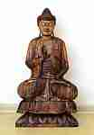 | 16Hai5 | 16Hai5 Будда 100см (суар) Описание: | f6b30588-8089-11e0-9e89-6cf049cdcbca | 14250 | 0

 |  | Садовые фигуры
 | 4104 | 4104 Декоративный Верблюд Описание: | f0a40b70-8089-11e0-9e89-6cf049cdcbca | 650 | 0
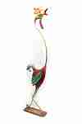 | 4111 | 4111 Скульптура Петушок Описание: | f0a40b70-8089-11e0-9e89-6cf049cdcbca | 1200 | 0
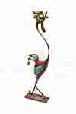 | 4112 | 4112 Скульптура Петушок Описание: | f0a40b70-8089-11e0-9e89-6cf049cdcbca | 900 | 0
 | 4136 | 4136 Декоративный Слон Описание: | f0a40b70-8089-11e0-9e89-6cf049cdcbca | 850 | 0

 |  | Скульптуры из дерева
 | KOM1 | KOM1 Фигура Атлет Описание: | f6b30588-8089-11e0-9e89-6cf049cdcbca | 2860 | 0
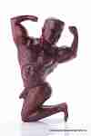 | KOM2 | KOM2 Фигура Атлет Описание: | f6b30588-8089-11e0-9e89-6cf049cdcbca | 4020 | 0
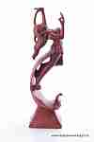 | KOM5 | KOM5 Девушка на волне Описание: | f6b30588-8089-11e0-9e89-6cf049cdcbca | 5300 | 0
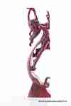 | KOM6 | KOM6 Девушка на волне Описание: | f6b30588-8089-11e0-9e89-6cf049cdcbca | 2900 | 0
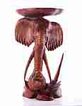 | 2HAI11 | 2HAI11 Голова слона с полкой 80см (суар) Описание: | f6b30588-8089-11e0-9e89-6cf049cdcbca | 12700 | 0
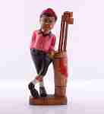 | 4154 | 4154 Гольфист Описание: | 42869d7c-808c-11e0-9e89-6cf049cdcbca | 1100 | 0

 |  | Хотей
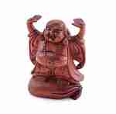 | MD4 | MD4 Хотей 20см Описание: | f6b30588-8089-11e0-9e89-6cf049cdcbca | 750 | 0
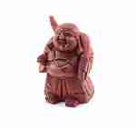 | MD5 | MD5 Хотей 20см Описание: | f6b30588-8089-11e0-9e89-6cf049cdcbca | 750 | 0
 | MD8 | MD8 Хотей 20см Описание: | f6b30588-8089-11e0-9e89-6cf049cdcbca | 820 | 0
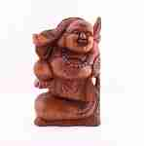 | MD7 | MD7 Хотей 25см Описание: | f6b30588-8089-11e0-9e89-6cf049cdcbca | 1100 | 0
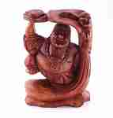 | MD10 | MD10 Хотей с лягушкой 30см Описание: | f6b30588-8089-11e0-9e89-6cf049cdcbca | 2200 | 0
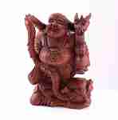 | MD11 | MD11 Хотей с драконом 30см Описание: | f6b30588-8089-11e0-9e89-6cf049cdcbca | 3480 | 0
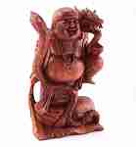 | MD12 | MD12 Хотей с драконом 40см Описание: | f6b30588-8089-11e0-9e89-6cf049cdcbca | 4680 | 0
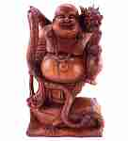 | MD13 | MD13 Хотей с драконом 50см Описание: | f6b30588-8089-11e0-9e89-6cf049cdcbca | 6600 | 0
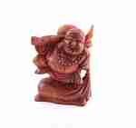 | MD1 | MD1 Хотей 15см Описание: | f6b30588-8089-11e0-9e89-6cf049cdcbca | 520 | 0
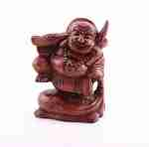 | MD3 | MD3 Хотей 20см Описание: | f6b30588-8089-11e0-9e89-6cf049cdcbca | 750 | 0
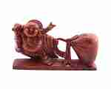 | MD6 | MD6 Хотей с мешком 30см Описание: | f6b30588-8089-11e0-9e89-6cf049cdcbca | 1200 | 0
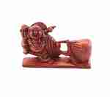 | MD2 | MD2 Хотей с мешком 20см Описание: | f6b30588-8089-11e0-9e89-6cf049cdcbca | 650 | 0
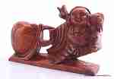 | RA28 | RA28 Скульптура Хотей с мешком Описание: | f6b30588-8089-11e0-9e89-6cf049cdcbca | 650 | 0
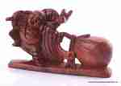 | RA29 | RA29 Скульптура Хотей с мешком Описание: | f6b30588-8089-11e0-9e89-6cf049cdcbca | 1200 | 0

 |  |  |  |  | Сумма заказа: | 0

